关系图
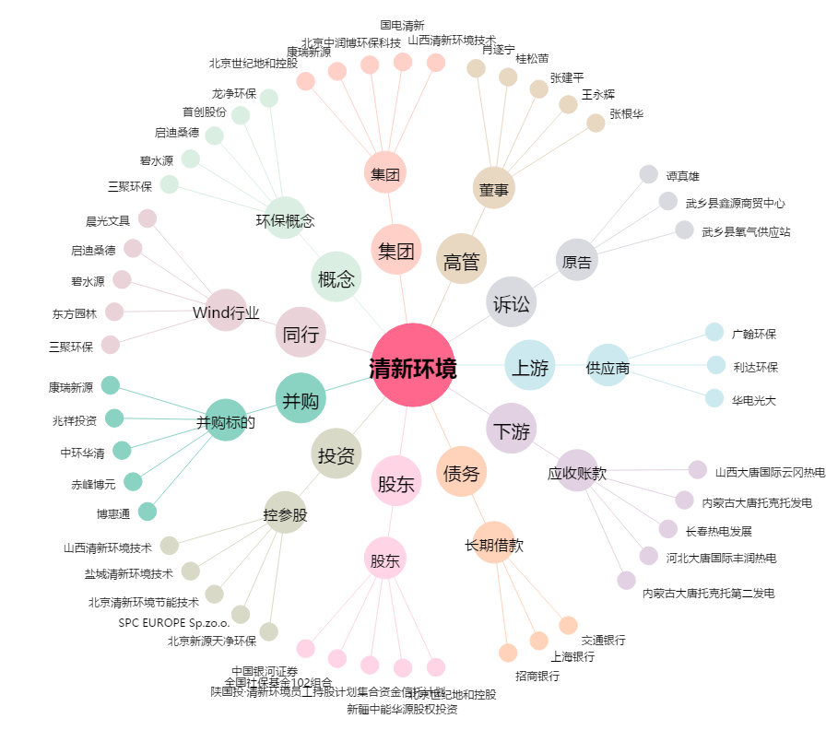
清新环境[002573.SZ] - 关系概览图

